Sheet1
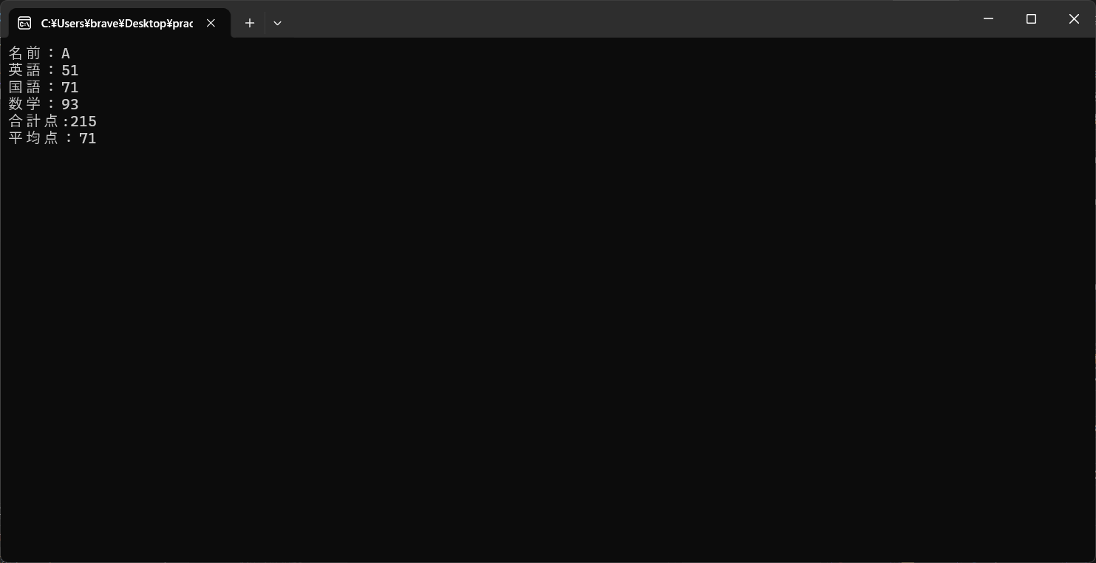
名前と英語、国語、数学それぞれの点数、合計点、平均点をコンソールに出力するメソッドを作成し出力

